1 概要
１．概要
１．１．本仕様書の定義
 |  | 本仕様書は、「故障修理支援Webシステム」の基本設計書である。

１．２．本システムの目的
 |  | 本システムは故障修理データ(CSVファイル）をDBに書き込み、そのデータを検索して、分析・閲覧するシステムです。

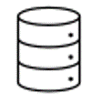
 |  |  | データインポート
 |  |  | （故障修理データ）
 |  |  |  |  | インポート
 |  |  |  |  | （CSVファイル） |  |  |  |  | 書き込み

 | ユーザー |  |  |  | 検索／検索結果 |  |  |  |  | 検索／検索結果

 |  |  |  |  |  |  | 故障修理支援システム |  |  |  | DB

１．３．システム構成

 | （１）サーバー
 |  | AWS上に無料枠で構築します
 |  | No. | 項目 |  |  | データー
 |  | 1 | マシンイメージ(AMI) |  |  | Windows_Server-2019-Japanese-Full-Base
 |  | 2 | インスタンスタイプ |  |  | t2.micro（vCPU1、Men1GB）
 |  | 3 | ストレージ |  |  | 30GB

 | （２）ソフトウェア構成

 |  |  | 故障修理支援Webシステム |  |  |  |  | DB
 |  |  |  |  |  |  |  | MySQL | 8.0.34
 |  |  | Webサーバ | Apache Tomcat 9.0
 |  |  | Java | 17.0.4
 |  |  | OS | Windows Server 2019

2.1 画面構成
２．画面仕様

ログイン画面

故障情報検索 検索結果一覧表示
csvインポート画面

 | ※ログイン後検索画面に遷移し、データインポート画面と検索画面が画面左のボタンから切り替えれる

検索結果詳細表示画面

2.2 ログイン画面
2.1 ログイン画面レイアウト
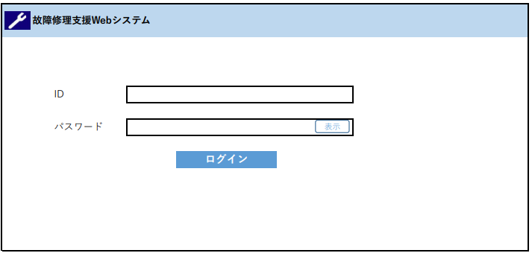

 | 処理概要
 | ログイン画面。
 | ID、パスワードにより、ユーザー認証を行う
 | 処理、フィールド
 | No | 処理名 | 種別/条件 | 処理内容 | I/O | 桁数 | 備考
 | 1 | ID | <テキスト> | ユーザーIDを入力する | I | 64 | 英数字のみ
 | 2 | パスワード | <パスワード> | パスワードを入力する | I | 64 | 英数字のみ
 |  |  |  | 入力表示は'●'で表示する
 | 3 | 表示/非表示 | <ボタン> | パスワード表示/非表示を切り替える | I |  | Javascriptで実装
 | 4 | ログイン | <ボタン> | ユーザの認証を行い、正しければ | I |  | postで送信
 |  |  |  | 故障情報検索画面に遷移する

2.3 検索画面
2.3 検索画面レイアウト
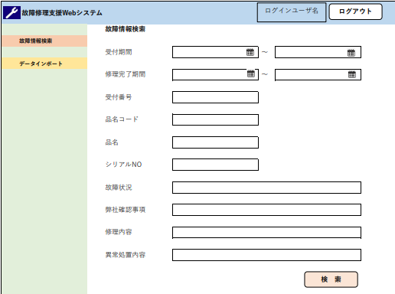
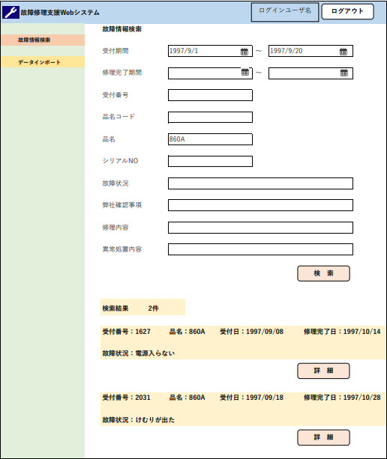

処理概要
故障情報検索画面。故障情報検索をし、結果の表示を行う
検索はAND条件とし、日付以外のテキスト項目はあいまい検索を行う
処理、フィールド
No | 処理名 | 種別/条件 | 処理内容 | I/O | 桁数 | データ元テーブル名 | データ元項目名 | 備考
1 | 受付期間 | <テキスト＞ | 対象の受付期間の日付を入力する | I | 10 |  |  | YYYY/MM/DDで入力 数字、/のみ
2 | 修理完了期間 | <テキスト＞ | 対象の修理完了期間の日付を入力する | I | 10 |  |  | YYYY/MM/DDで入力 数字、/のみ
3 | 受付番号 | <テキスト＞ | 受付番号を入力する | I | 12 |  |  | 文字種制限なし
4 | 品名コード | <テキスト＞ | 対象の品名コードを入力する | I | 12 |  |  | 文字種制限なし
5 | 品名 | <テキスト＞ | 対象の品名を入力する | I | 64 |  |  | 文字種制限なし
6 | シリアルNO | <テキスト＞ | 対象のシリアルNOを入力する | I | 12 |  |  | 文字種制限なし
7 | 故障状況 | <テキスト＞ | 対象の故障状況を入力する | I | 128 |  |  | 文字種制限なし
8 | 弊社確認事項 | <テキスト＞ | 対象の弊社確認事項を入力する | I | 160 |  |  | 文字種制限なし
9 | 修理内容 | <テキスト＞ | 対象の修理内容を入力する | I | 160 |  |  | 文字種制限なし
10 | 異常処置内容 | <テキスト＞ | 対象の異常処置内容を入力する | I | 160 |  |  | 文字種制限なし
11 |  | <ボタン> | カレンダー日付選択ウィンドウを表示する | I
12 | 検索 | <ボタン> | 検索を行い、結果を表示する。 | I |  |  |  | GETで送信
13 | 詳細 | <ボタン> | 対象の故障修理データの詳細表示に遷移する。 | I |  |  |  | 別ページには転送せず、ページ下部に検索結果を追加表示する スクロールして表示、切り替えタブは実装しない
14 | ログアウト | <ボタン> | ログイン画面に遷移する。 | I
15 | データインポート | <ボタン> | データインポート画面に遷移する | O
16 | ログインユーザー名 | <テキスト＞ | ログインしているユーザー名を表示 | I
検索結果一覧
16 | 検索結果 | <テキスト＞ | 件数を表示 | O | 12 |  |  | 検索件数を取得して表示
17 | 受付番号 | <テキスト＞ | 検索結果の受付番号を表示 | O | 12 | repair_table | order_id
18 | 品名 | <テキスト＞ | 検索結果の品名を表示 | O | 64 | repair_table | product_name
19 | 受付日 | <テキスト＞ | 検索結果の受付日を表示 | O | 11 | repair_table | repair_order | YYYY/MM/DDで表示
20 | 修理完了日 | <テキスト＞ | 検索結果のの修理完了日を表示 | O | 11 | repair_table | repari_end | YYYY/MM/DDで表示
21 | 故障情報 | <テキスト＞ | 検索結果の故障情報を表示 | O | 128 | repair_table | out_state

2.5 csvインポート画面
2.5 csvインポート画面レイアウト
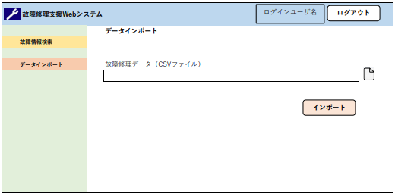

処理概要
データーアップロード画面。故障修理データ（CSVファイル）をインポートし、DBに追加書き込み
を行う
処理
No | 処理名 | 種別/条件 | 処理内容 | I/O | 桁数 | 備考
1 |  | <ボタン> | CSVファイル選択 | I |  | クリックするとインポートするファイルをエクスプローラーから選択
2 | インポート | <ボタン> | 故障修理データ（CSVファイル）をインポートし、 | I |  | インポートに失敗した場合はエラー画面表示
 |  |  | DBに追加書き込みを行う
3 | ログアウト | <ボタン> | ログイン画面に遷移する。 | I

2.4 詳細表示画面
2.4 詳細表示画面レイアウト

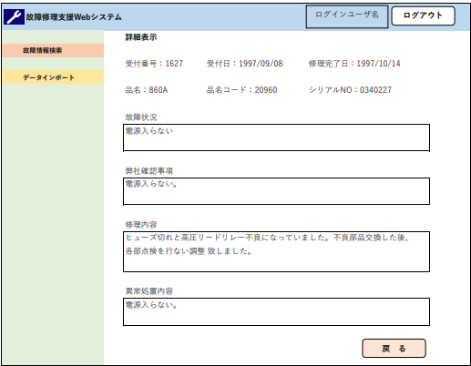

処理概要
詳細表示画面。対象の故障修理データの表示を行う

処理、フィールド
No | 処理名 | 種別/条件 | 処理内容 | I/O | 桁数 | データ元テーブル名 | データ元項目名 | 備考
1 | 戻る | <ボタン> | 前画面に戻る。 | I |  |  |  | href="javascript:history.back();"で実装
 |  |  | 検索情報そのままで、故障情報検索画面を表示する
2 | ログアウト | <ボタン> | ログイン画面に遷移する。 | I
3 | データインポート | <ボタン> | データインポート画面に遷移する | I
4 | 受付番号 | <テキスト＞ |  | O | 12 | repair_table | order_id
5 | 受付日 | <テキスト＞ |  | O | 10 | repair_table | end_date | YYYY/MM/DDで表示
6 | 修理完了日 | <テキスト＞ |  | O | 10 | repair_table | order_date | YYYY/MM/DDで表示
7 | 品名 | <テキスト＞ |  | O | 64 | repair_table | product_name
8 | 品名コード | <テキスト＞ |  | O | 12 | repair_table | product_code
9 | シリアルNO | <テキスト＞ |  | O | 12 | repair_table | serial_no
10 | 故障状況 | <テキスト＞ |  | O | 128 | repair_table | out_state
11 | 弊社確認事項 | <テキスト＞ |  | O | 160 | repair_table | check_state
12 | 修理内容 | <テキスト＞ |  | O | 160 | repair_table | repair_detail
13 | 異常処置内容 | <テキスト＞ |  | O | 160 | repair_table | disorder_repair

2.6 エラー画面
2.6 エラー画面

ログインユーザ名
ログアウト
故障修理支援Webシステム

 | 故障情報検索
 |  |  |  | エラー
 | データインポート

 |  |  |  | error_message

戻 る

処理概要
エラーや例外をキャッチした際に転送されるページ。エラーの種類によってsetAttributeでエラーメッセージを設定する

処理
No | 処理名 | 種別/条件 | 処理内容 |  | I/O | 桁数 | 備考
1 | 戻る | <ボタン> | 直前の画面に遷移する |  | I |  | href="javascript:history.back();"で実装
2 | ログアウト | <ボタン> | ログイン画面に遷移する。 |  | I

5 クラス関係図
※Beanクラスとの関係については各シーケンス図に記載
 |  |  |  |  |  |  | ログイン処理
Controller
ChangeImportWindow.java ChangeSearchWindow.java
View
index.jsp
(ログイン画面)
searchwindow.jsp (検索画面)
errorwindow.jsp (エラー画面)
detailwindow.jsp (詳細画面)
importwindow.jsp (インポート画面)
Controller
Index.java
DetailWindow.java
ImportWindow.java
SearchWindow.java
Model
Authenticate.java
SearchDB.java
Import.java
DAO
UserDAO.java
RepairDAO.java
ImportDAO.java

 | ログアウト |  |  | ページ転送 |  |  | データベース検索、表示

 |  |  | ID,パスワード
 |  |  |  |  |  |  | csvインポート
 |  |  |  |  | ID,パスワード | ID
 |  |  | エラーページ転送
 | 画面切り替え |  |  |  | 一致、不一致 | データベースの
 |  |  |  |  |  | ID,パスワード
 |  |  | ログイン
 |  |  |  |  | 検索条件 | 検索条件
 |  |  | 検索条件

 |  |  | 検索結果表示 |  | 検索結果 | 検索結果

 |  | 検索結果詳細ボタン

 |  |  | 詳細表示

 |  |  | csvファイル |  |  | インポート

5.1 ログインシーケンス図
 |  | View |  |  |  | Controller |  | Model |  |  | DAO |  | Bean

index.jsp
searchwindow.jsp
errorwindow.jsp
Index.java
SearchWindow.java
Authenticate.java
UserDAO.java
ConectionBase.java
UserBean

 |  |  |  | ログインページに転送

ID,パスワードを入力して送信
 |  |  |  |  |  |  | ID,パスワードを渡す
 |  |  |  |  |  |  |  |  | IDを渡してデータベース参照
 |  |  |  |  |  |  |  |  |  | データベースに接続

 |  |  |  |  |  |  |  |  |  | 接続オブジェクトを渡す

 |  |  |  |  |  |  |  |  | Beanに格納したデータベース のID、パスワードを渡す
 |  |  |  |  |  |  | ID,PWの比較の結果を返す
 |  |  |  |  |  |  |  |  |  |  |  | データベースから
 |  |  |  |  |  |  |  |  |  |  |  | 取得したデータを格納
 | alt
 |  |  |  |  | ID,パスワード一致
 |  |  | 検索画面に転送

 |  |  |  |  | ID,パスワード不一致
 |  |  | エラー画面に転送

5.2 DB検索シーケンス図
 | View |  |  |  | Controller |  | Model |  |  |  | DAO | Bean

detailwindow.jsp
searchwindow.jsp
DetailWindow.java
SearchWindow.java
SearchDB.java
RepairDAO
ConectionBase.java
SearchBean.java

 |  | 検索条件入力
 |  |  |  |  |  | 条件をBeanに格納

 |  |  |  |  |  | 検索条件Bean

 |  |  |  |  |  | 検索条件Bean
 |  |  |  |  |  |  |  | 検索条件Bean
 |  |  |  |  |  |  |  |  | データベースに接続

 |  |  |  |  |  |  |  |  | 接続オブジェクトを渡す

Loop(検索結果Bean)
 |  | arrlaylistに格納した 検索結果Beanをloopで表示
 |  |  |  |  |  |  |  |  |  | 検索結果をBeanに格納

 |  |  |  |  |  |  |  |  |  | 検索結果Bean
 |  |  |  |  |  |  |  | 検索結果Bean
 |  |  |  |  |  | 検索結果Bean
 |  |  | 検索結果Beanを渡す

 |  |  | 詳細ボタン
 |  |  | 表示するデータのID | 表示するデータのID
 |  |  |  |  |  |  |  | 表示するデータのID
 |  |  |  |  |  |  |  |  | データベースに接続

 |  |  |  |  |  |  |  |  | 接続オブジェクトを渡す

 |  |  |  |  |  |  |  |  |  | 取得データををBeanに格納

 |  |  |  |  |  |  |  |  |  | 取得データBean
詳細を表示 |  |  |  |  |  |  |  | 取得データBean
 |  |  |  | 取得データBean

5.3 csvインポートシーケンス図
View |  | Controller |  | Model |  |  |  |  | DAO

errorwindow.jsp
importwindow.jsp
ChangeImport
Window.java
ImportWindow.java
Import.java
ImportDAO.java
ConectionBase.java

 | インポート画面に転送

 | インポートファイルをセット
 |  |  | ファイルパス、ファイルネームを送信
 | インポート画面に転送 |  |  |  | ファイルパス、ファイルネームを送信
 |  |  |  |  |  |  |  | データベースに接続

 |  |  |  |  |  |  |  | 接続オブジェクトを渡す

 |  |  |  |  |  | SQLからの返り値
 |  |  |  |  |  |  | ファイルのデータをインポートする
 |  |  | エラーの場合エラー画面へ転送

